cover
Odoo |  |  | Process |  | Function Name
 |  |  | Screen Design |  | Project management

 | 1. Overview
 |  | Tài liệu này mô tả thiết kế màn hình của module project management , module này nhằm quản lý thông tin chung về dự án, cung cấp cho user
 |  | thông tin về danh sách dự án và tình trạng sức khỏe của từng dự án tại thời điểm hiện tại, hỗ trợ việc tạo mới, sửa đổi thông tin về dự án, xem thông tin chi tiết
 |  | của từng dự án, export danh sách dự án của tổ chức ra file và có thể dễ dàng tìm kiếm dự án theo thông tin mà user muốn tìm.

 |  |  |  | Discuss screen
Click Home Menu and choose Project

Clck (Project) context menu

 |  |  |  | Project screen

Click (New) button

 |  |  | Create Project screen

 | 2. Screen list

 |  | No | Screen ID |  | Screen Name | UC Name
 |  | 1 | SCR_PRJ_01 |  | Project list screen | UC_PRJ_001
 |  | 2 | SCR_PRJ_02 |  | Create Project screen | UC_PRJ_002

List project
Odoo |  |  | Process | Screen ID |  |  | Screen ID
 |  |  | Screen Design | SCR_PRJ_01 |  |  | Project list screen

1. Overview
 |  | Màn hình này cho phép nhập xem thông tin dự án được tạo
 |  | Màn hình này có thể truy cập từ màn hình Projects screen và bấm vào New

2. Screen design
 | 2.1 Screen image



2.2 Screen item

 | # | Item name |  |  | Control | Data type | I/O | Mandatory | Default Value | Range Value | Description
 |  | Header
 | 1 | project label |  |  | Label | Text |  |  |  |  | Đến trang Projects/ New screen
 | 2 | New |  |  | Label | Text |  |  |  |  | Tên trang
 | 3 | Filters |  |  | Button |  |  |  |  |  | Bộ lọc
 | 4 | GroupBy |  |  | Button |  |  |  |  |  | Sắp xếp
 | 5 | Favorite |  |  | Button |  |  |  |  |  | Chọn những mục ưa thích
 | 6 | Search Project |  |  | Label | text |  |  |  |  | Tìm kiếm dự án có sẵn

 |  | Form dự án
 | 7 | To Do |  |  | Label | Text |  |  |  |  | Xem quá trình dự án
 | 8 | In Process |  |  | Label | Text |  |  |  |  | Xem quá trình dự án
 | 9 | Done |  |  | Label | Text |  |  |  |  | Xem quá trình dự án
 | 10 | Cancel |  |  | Label | Text |  |  |  |  | Xem quá trình dự án
 | 11 | Name |  |  | Label | Text |  |  |  |  | Tên dự án
 | 12 | Information Project |  |  | Textbox | Text |  |  |  |  | Thông tin đã tạo trong Project
 | 13 | Customer |  |  | Label | Text |  |  |  |  | Khách hàng của dự án
 | 14 | Company |  |  | Label | Text |  |  |  |  | Công ty thực hiện dự án
 | 15 | StartDate |  |  | Label | Text |  |  |  |  | Ngày bắt đầu dự án
 | 16 | EndDate |  |  | Label | Text |  |  |  |  | Ngày Kết thúc dự án
 | 17 | Project Manager |  |  | Label | Text |  |  |  |  | Người quản lý dự án
 | 18 | Stage |  |  | Label | Text |  |  |  |  | Quá trình dự án

2.3 Main screen interaction

 | 1) Các button trên màn hình sẽ hoạt động như sau khi được kích hoạt:
 |  | Action button: khi bấm vào button này hệ thống sẽ xuất hiện thêm các sự lựa chọn:
 |  |  | Fillters: Lọc cho các dự án
 |  |  | GroupBy: Sắp xếp các dự án
 |  |  | Share project: hệ thống sẽ hiện form để chia sẻ dự án
 |  | New button: hệ thống xuất hiện form tạo dự án
 |  | Quick add : tạo nhanh một dự án mới
 |  | Information Project:
 |  |  | Name : Tên dự án
 |  |  | Task: Nhiệm vụ trong dự án
 |  |  | Schedule : Xem được các hoạt động và theo dõi trong dự án

Create project
Odoo |  |  | Process |  | Screen ID |  |  | Screen ID
 |  |  | Screen Design |  | SCR_PRJ_02 |  |  | Create Project screen

1. Overview
 |  | Màn hình này cho phép nhập thông tin để tạo lệnh sản xuất mới
 |  | Màn hình này có thể truy cập từ màn hình Projects screen và bấm vào New

2. Screen design
 | 2.1 Screen image
 |  | Màn hình hiển thị form thông tin tạo dự án
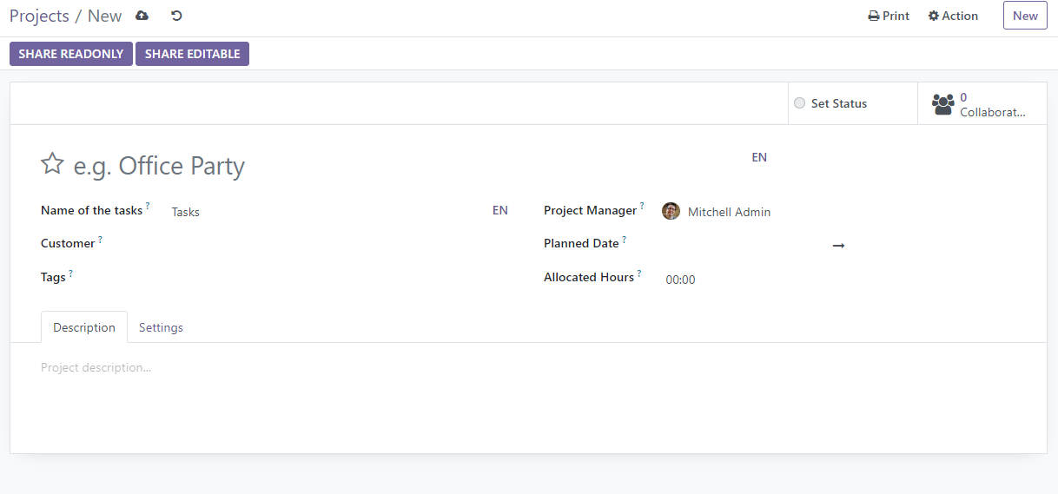

 | 2.2 Screen item

 |  | # | Item name |  |  | Control | Data type |  | I/O | Mandatory | Default Value | Range Value | Description
 |  |  | Header
 |  | 1 | Manufacturing Orders label |  |  | Label | Text |  |  |  |  |  | Đến trang Projects/ New screen
 |  | 2 | New |  |  | Label | Text |  |  |  |  |  | Tên trang
 |  | 3 | Save manually |  |  | Button |  |  |  |  |  |  | Lưu thủ công
 |  | 4 | Discard Changes |  |  | Button |  |  |  |  |  |  | Loại bỏ những thay đổi
 |  | 5 | Print |  |  | Menu |  |  |  |  |  |  | Bao gồm "Timesheet" in lệnh chấm công
 |  | 6 | Action button |  |  | Menu |  |  |  |  |  |  | Thực hiện các hành động bao gồm: "Duplicate","Archive","Share project"
 |  | 7 | New button |  |  | Button |  |  |  |  |  |  | Lưu lệnh hiện tại và tạo lệnh mới
 |  | 8 | Share readonly |  |  | Button |  |  |  |  |  |  | Chia sẻ nhưng không cho tác tác động thay đổi
 |  | 9 | Share editable |  |  | Button |  |  |  |  |  |  | Chia sẻ cho tác tác động thay đổi
 |  |  | Form tạo dự án
 |  | 10 | Project |  |  | Textbox | Text |  |  |  |  |  | Tên dự án
 |  | 11 | Name of the tasks |  |  | Label | Text |  |  |  |  |  | Tên sản phẩm
 |  | 12 | Name of the tasks text box |  |  | Textbox | Text |  |  |  |  |  | Nhập tên nhiệm vụ
 |  | 13 | Customer |  |  | Label | Text |  |  |  |  |  | Tên khánh hàng
 |  | 14 | Customer text box |  |  | text box | Text |  |  |  |  |  | Số lượng sản xuất
 |  | 15 | Tags |  |  | Label | Text |  |  |  |  |  | tên thẻ
 |  | 16 | Tags text box |  |  | Textbox, Combo | Text |  |  |  |  |  | Nhập tên thẻ
 |  | 17 | Project Manager |  |  | Label | Text |  |  |  |  |  | Tên người phụ trách dự án
 |  | 18 | Project Manager text box |  |  | Textbox, Combo | Text |  |  |  |  |  | Nhập người phụ trách dự án
 |  | 19 | Planned Date |  |  | Label | Text |  |  |  |  |  | Thời gian dự kiến
 |  | 20 | Planned Date text box |  |  | Textbox, Combo | Date |  |  |  |  |  | Nhập thời gian dự kiến
 |  | 21 | Allocated Hours |  |  | Label | Text |  |  |  |  |  | thời gian phân bố
 |  | 22 | Allocated Hours text box |  |  | Text | Text |  |  |  |  |  | Nhập thời gian phân bố
 |  | 23 | Description |  |  | Button | Text |  |  |  |  |  | Hiển thị form miêu tả
 |  | 24 | Settings |  |  | Button | Text |  |  |  |  |  | Hiển thị form cài đặt dự án

 | 2.3 Main screen interaction

 |  | 1) Các button trên màn hình sẽ hoạt động như sau khi được kích hoạt:
 |  |  | Save manually button: hệ thống sẽ lưu thủ công dự án
 |  |  | Discard Changes button: hệ thống sẽ loại bỏ những thay đổi của dự án
 |  |  | Print button: khi bấm vào button này hệ thống sẽ xuất hiện thêm các sự lựa chọn:
 |  |  |  | Timesheet: hệ thống sẽ in Timesheet
 |  |  | Action button: khi bấm vào button này hệ thống sẽ xuất hiện thêm các sự lựa chọn:
 |  |  |  | Archive: hệt thống sẽ lưu trữ dự án
 |  |  |  | Duplicate: hệ thống sẽ nhân bản sự án hiện tại
 |  |  |  | Share project: hệ thống sẽ hiện form để chia sẻ dự án
 |  |  | New button: hệ thống sẽ lưu lệnh sản xuất hiện tại và tạo lệnh sản xuất mới
 |  |  | Share readonly button: hệ thống sẽ hiện form chia sẻ
 |  |  | Forecasted Report: hệ thống sẽ hiện lên Báo cáo dự báo
 |  |  | Description: hệ thống sẽ hiển thị form nhập mô tả
 |  |  | Settings: hệ thống sẽ hiển thị form cài đặt dự án

